증거자료
번호 | 구분 | 계정 | 본명 | 댓글 내용 | 댓글 URL | 프로필 URL | 작성 시간 | 좋아요 | 스크린샷
1 | 원댓글 | jein_212 | jein_212 🔒 | 무슨 상하안검이 3시간이나 걸리지? | https://www.instagram.com/p/DXtpZ69k4hu/c/17891818905462906 | https://www.instagram.com/jein_212/ | 2026-04-29 14:14:09 | 687 | 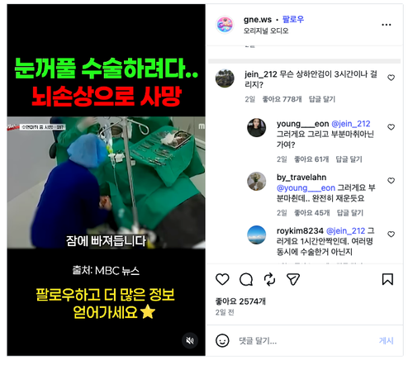 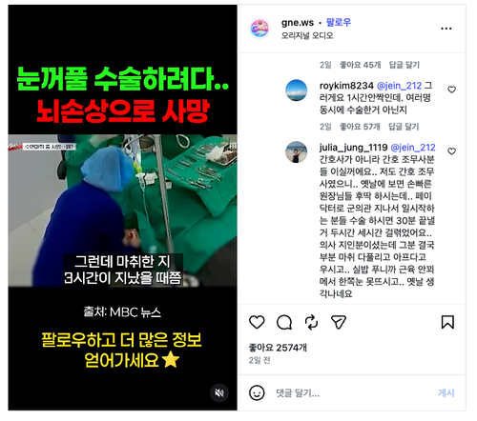 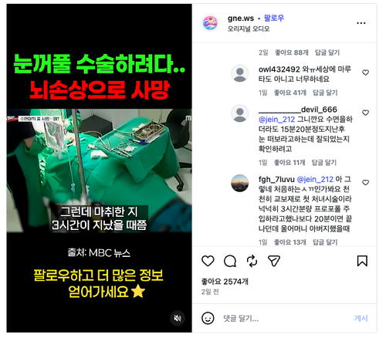 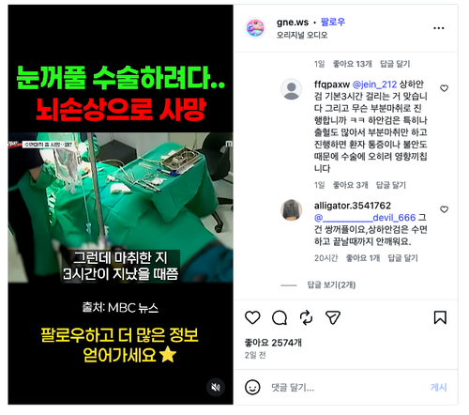
 | 대댓글 | fgh_7luvu | fgh_7luvu 🔒 | @jein_212 아 그렇네 처음하는ㅅㄲ인가봐요 천천히 교보재로 첫 처녀시술이라 넉넉히 3시간분량 프로포폴 주입하라고했나보다 20분이면 끝나던데 울어머니 아버지했을때 | https://www.instagram.com/p/DXtpZ69k4hu/c/18114158287747908 | https://www.instagram.com/fgh_7luvu/ | 2026-05-01 01:50:44 | 5
 | 대댓글 | owl432492 | 🔒 | 와ㅠ세상에 마루타도 아니고 너무하네요 | https://www.instagram.com/p/DXtpZ69k4hu/c/18005872289871041 | https://www.instagram.com/owl432492/ | 2026-04-30 14:23:44 | 37
 | 대댓글 | julia_jung_1119 | 🔒 | @jein_212 간호사가 아니라 간호 조무사분들 이실꺼에요.. 저도 간호 조무사였으니.. 옛날에 보면 손빠른 원장님들 후딱 하시는데.. 페이닥터로 군의관 지나서 일시작하는 분들 수술 하시면 30분 끝낼거 두시간 세시간 걸렦었어요.. 의사 지인분이셨는데 그분 결국 부분 마취 다풀리고 아프다고 우시고.. 실밥 푸니까 근육 안꾀메서 한쪽눈 못뜨시고.. 옛날 생각나네요 | https://www.instagram.com/p/DXtpZ69k4hu/c/18122987638716165 | https://www.instagram.com/julia_jung_1119/ | 2026-04-30 04:21:41 | 77
 | 대댓글 | roykim8234 | kim 🔒 | @jein_212 그러게요 1시간안짝인데. 여러명 동시에 수술한거 아닌지 | https://www.instagram.com/p/DXtpZ69k4hu/c/18141685813502085 | https://www.instagram.com/roykim8234/ | 2026-04-30 01:26:52 | 52
 | 대댓글 | young___eon | 🔒 | @jein_212 그러게요 그리고 부분마취아닌가여? | https://www.instagram.com/p/DXtpZ69k4hu/c/17961434829110051 | https://www.instagram.com/young___eon/ | 2026-04-29 23:58:32 | 51
 | 대댓글 | by_travelahn | 🔒 | @young___eon 그러게요 부분마췬데.. 완전히 재운듯요 | https://www.instagram.com/p/DXtpZ69k4hu/c/18101347370059198 | https://www.instagram.com/by_travelahn/ | 2026-04-30 00:45:38 | 39
 | 대댓글 | __________devil_666 | 남 🔒 | @jein_212 그니깐요 수면을하더라도 15분20분정도지난후 눈 떠보라고하는데 잘되었는지 확인하려고 | https://www.instagram.com/p/DXtpZ69k4hu/c/18102062023976291 | https://www.instagram.com/__________devil_666/ | 2026-05-01 00:42:07 | 7
 | 대댓글 | ffqpaxw |  | @jein_212 상하안검 기본3시간 걸리는 거 맞습니다 그리고 무슨 부분마취로 진행합니까 ㅋㅋ 하안검은 특히나 출혈도 많아서 부분마취만 하고 진행하면 환자 통증이나 불안도 때문에 수술에 오히려 영향끼칩니다 | https://www.instagram.com/p/DXtpZ69k4hu/c/18128146792596698 | https://www.instagram.com/ffqpaxw/ | 2026-05-01 06:44:38 | 1
 | 대댓글 | alligator.3541762 | 자유 🔒 | @__________devil_666 그건 쌍꺼플이요,상하안검은 수면하고 끝날때까지 안깨워요. | https://www.instagram.com/p/DXtpZ69k4hu/c/18142182796508019 | https://www.instagram.com/alligator.3541762/ | 2026-05-01 12:26:27 | 0

